1.1
voltar à página inicial |  |  |  | 1 - CLAREZA DO CONTEÚDO
 | S | N | NA
 | x |  |  | 1.1 O sítio Web apresenta um resumo breve do seu propósito, visível sem se fazer scroll
 |  |  |  | Num primeiro vislumbre do sítio Web deve ser visível uma breve definição do seu propósito que dê a indicação ao utilizador de que sítio Web se trata e quais são as tarefas que se podem levar a efeito.

 | Listagem de evidências
 |  |  |  |  | Notas: | Na página inicial do site do BUPi, em todos os dispositivos, é imediatamente visível uma definição do projeto e do seu propósito

 | https://bupi.gov.pt/pt

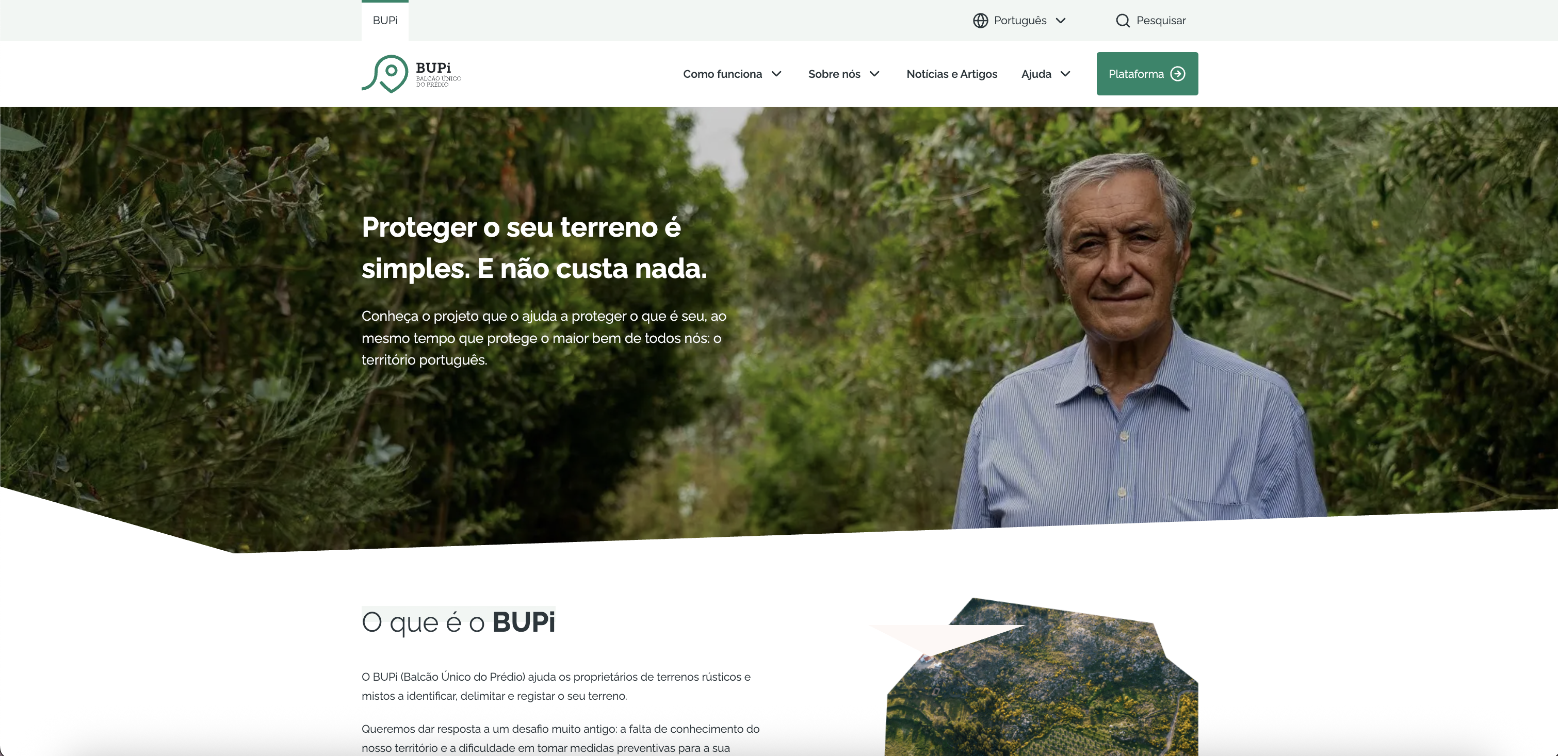

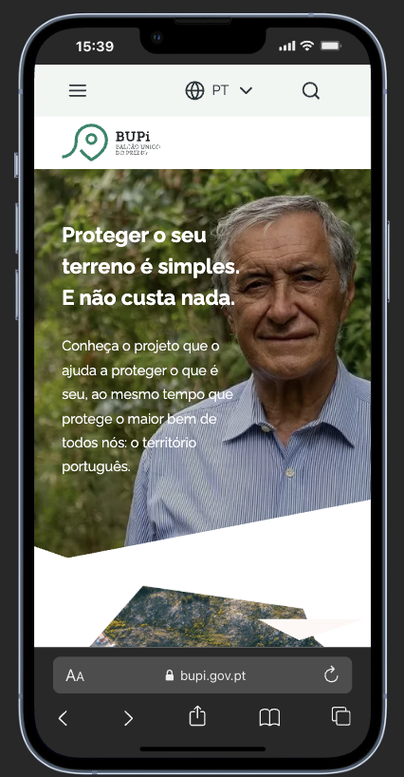
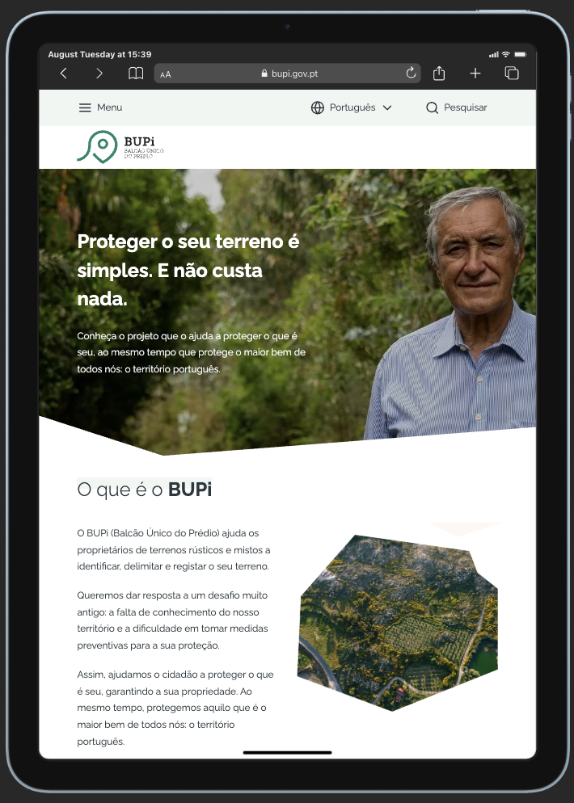

1.2
voltar à página inicial |  |  |  | 1 - CLAREZA DO CONTEÚDO
 | S | N | NA
 | x |  |  | 1.2 Os termos mais complexos têm uma definição agregada
 |  |  |  | Quando são usados termos complexos ou técnicos que não sejam de uso corrente, estes devem ter agregada uma definição. Todos os termos definidos desta forma devem fazer parte de um glossário disponível no sítio Web.

 | Listagem de evidências
 |  |  |  |  | Notas: | Na secção de ajuda, há uma página de Glossário dedicada a explicação de todos os termos de menor uso corrente

 | https://bupi.gov.pt/pt/glossario

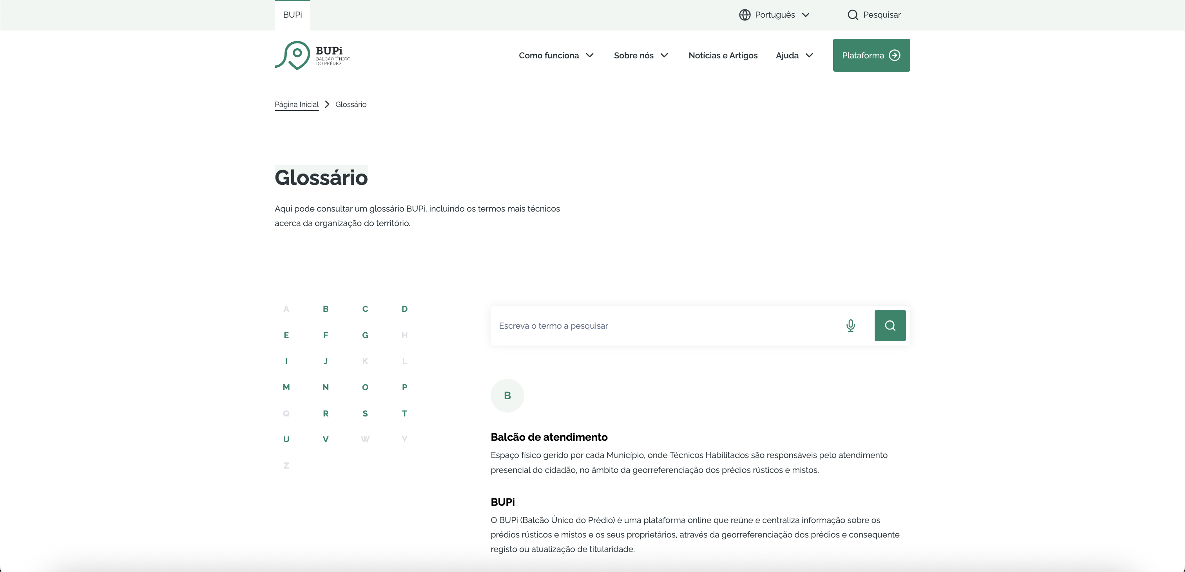

 | Outros termos, por vezes mencionados através de siglas vêm acompanhados da explicação

 | https://bupi.gov.pt/pt/como-funciona

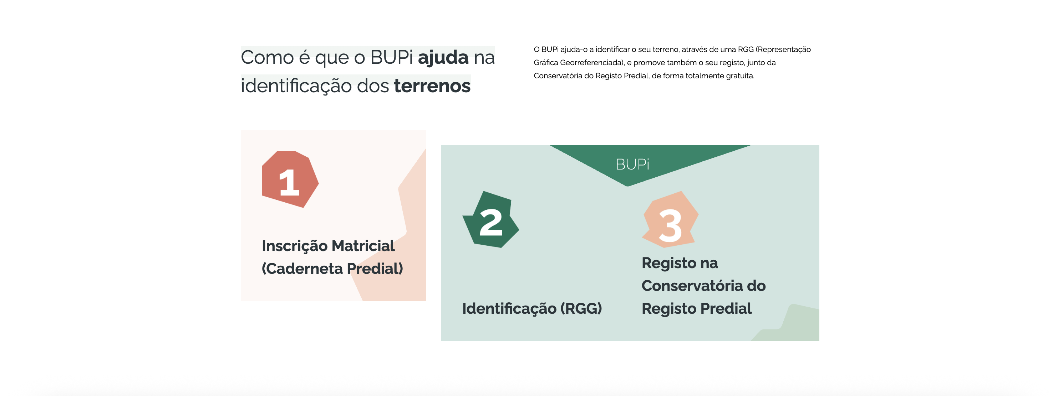

1.4
voltar à página inicial |  |  |  | 1 - CLAREZA DO CONTEÚDO
 | S | N | NA
 | x |  |  | 1.4 A informação sobre a entidade responsável pelo conteúdo está em todas as páginas
 |  |  |  | A identificação da entidade responsável pelos conteúdos produzidos, incluindo uma hiperligação para a página de contactos deverá constar do rodapé de todas as páginas.

 | Listagem de evidências
 |  |  |  |  | Notas: | Em todas as páginas, no footer da mesma, há sempre uma hiperligação para a página dos Contactos e também uma hiperligação no logotipo da entidade eBUPi que leva para a página da mesma
 | https://bupi.gov.pt/pt

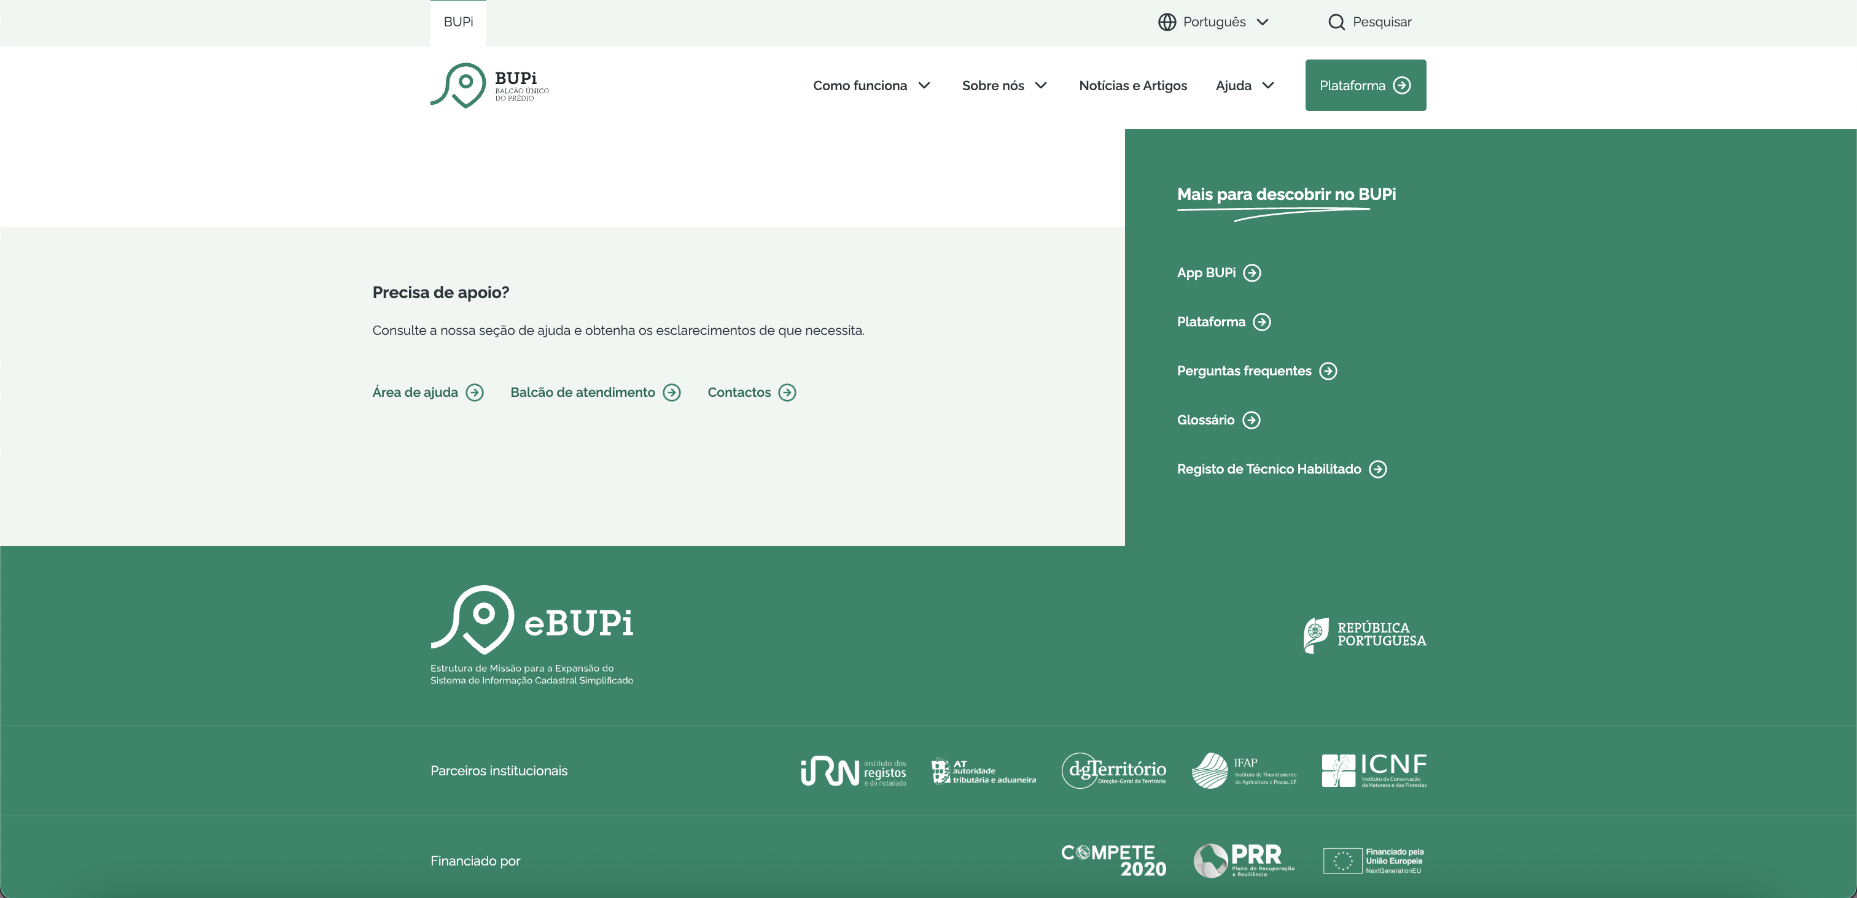

2.1
voltar à página inicial |  |  |  | 2 - USABILIDADE DO CONTEÚDO
 | S | N | NA
 | x |  |  | 2.1 O tipo de letra do corpo do documento é adequado e o tamanho da letra é, no mínimo, de 12 pontos
 |  |  |  | De forma a assegurar a boa legibilidade do texto para todos os utilizadores, o tamanho de letra do texto que compõe o corpo do documento deverá ser, no mínimo, de 12 pontos, assegurando sempre que os mesmos são escaláveis para tamanhos superiores, sempre que o utilizador considere necessário.

 | Listagem de evidências
 |  |  |  |  | Notas: | O tamanho mais pequeno de letra de corpo utilizado no site é de 14px

 | https://bupi.gov.pt/pt/noticia/emigrante-chama

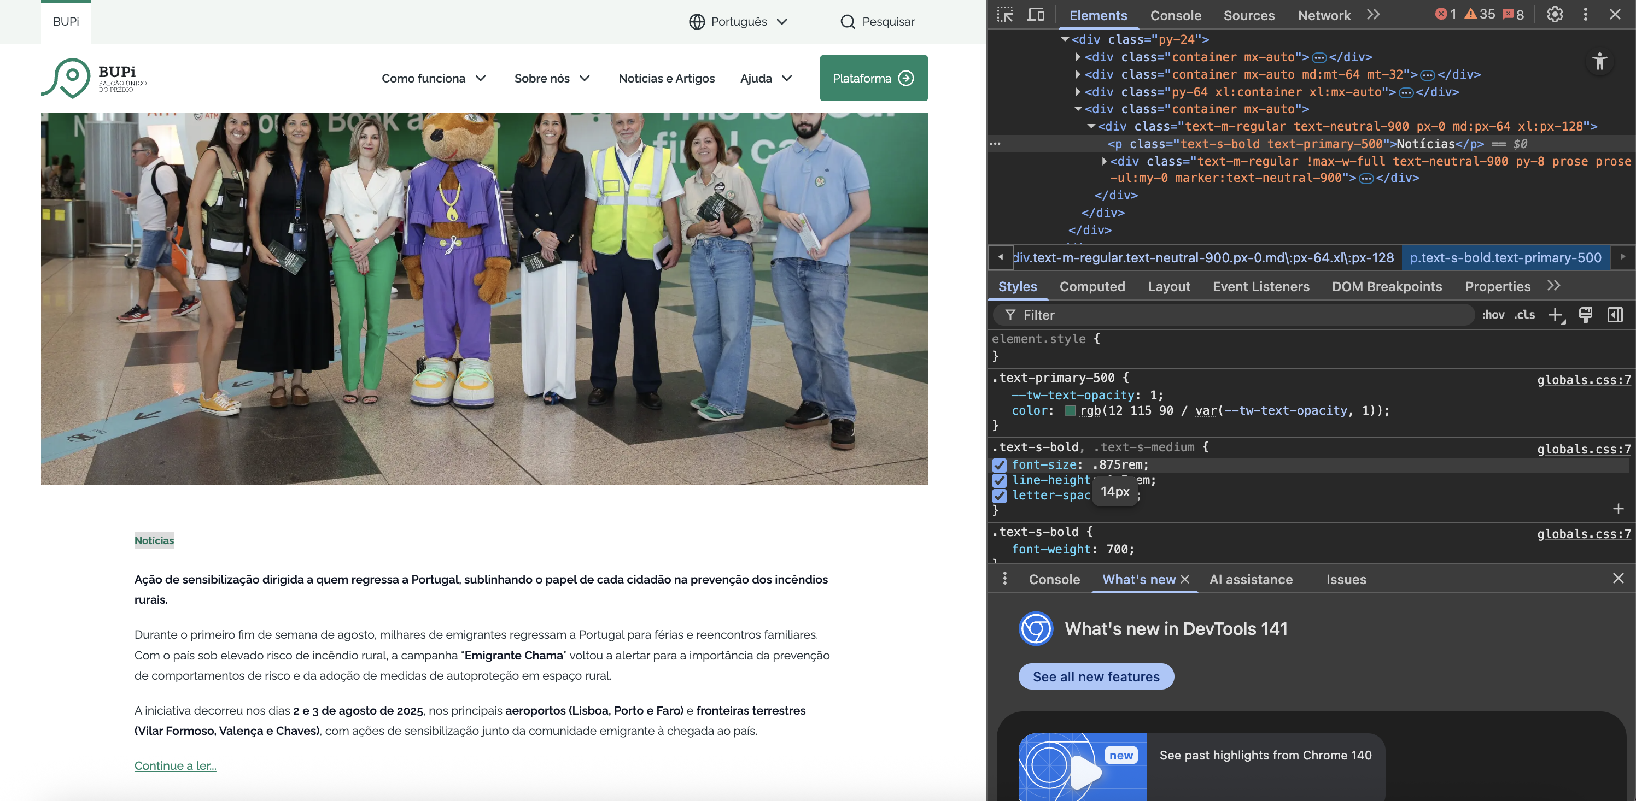

2.2
voltar à página inicial |  |  |  | 2 - USABILIDADE DO CONTEÚDO
 | S | N | NA
 | x |  |  | 2.2 A informação secundária (datas, autores) utiliza, no mínimo, um tamanho de letra de 10 pontos
 |  |  |  | A informação secundária, como os autores de textos ou de imagens, as datas de publicação ou outros tipos de meta-informação, podem usar tamanhos de letra mais pequenos, mas, no mínimo, com 10 pontos, assegurando sempre que os mesmos são escaláveis para tamanhos superiores, sempre que o utilizador considere necessário.

 | Listagem de evidências
 |  |  |  |  | Notas: | As informações secundárias de notícias, vídeos, etc, estão entre 14-16px

 | https://bupi.gov.pt/pt/noticia/emigrante-chama

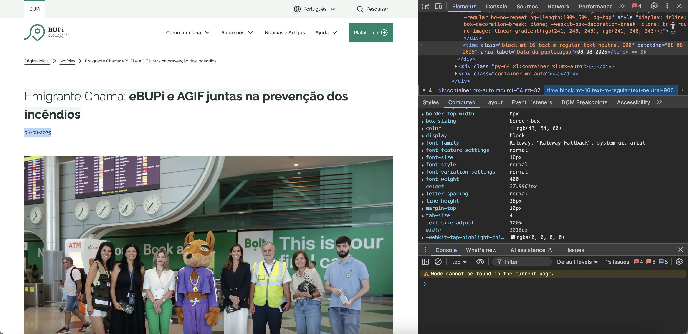

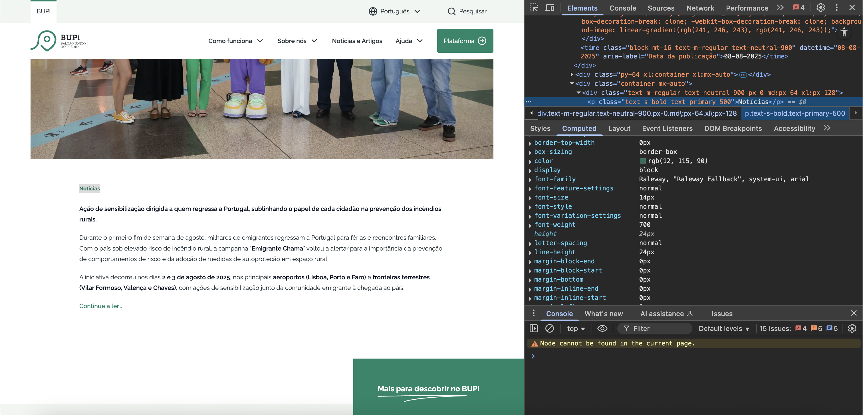

 | https://bupi.gov.pt/pt/videos?page=0

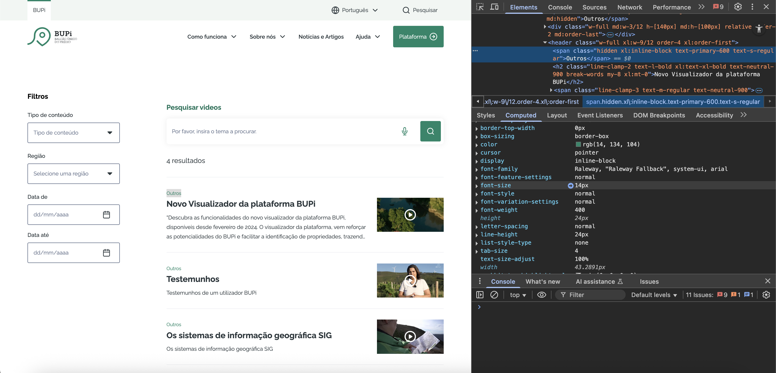

2.3
voltar à página inicial |  |  |  | 2 - USABILIDADE DO CONTEÚDO
 | S | N | NA
 |  | x |  | 2.3 Blocos e linhas de texto com largura não superior a 100 caracteres
 |  |  |  | Para manter o conforto de leitura, os blocos ou linhas de texto não deverão ter mais de 100 caracteres de largura. Os 80 caracteres correspondem à dimensão que se apresenta nos estudos como a mais confortável para os utilizadores.

 | Listagem de evidências
 |  |  |  |  | Notas: | Os blocos e linhas de texto nem sempre têm sempre largura inferior a 100 caracteres.

 | https://bupi.gov.pt/pt/noticia/emigrante-chama

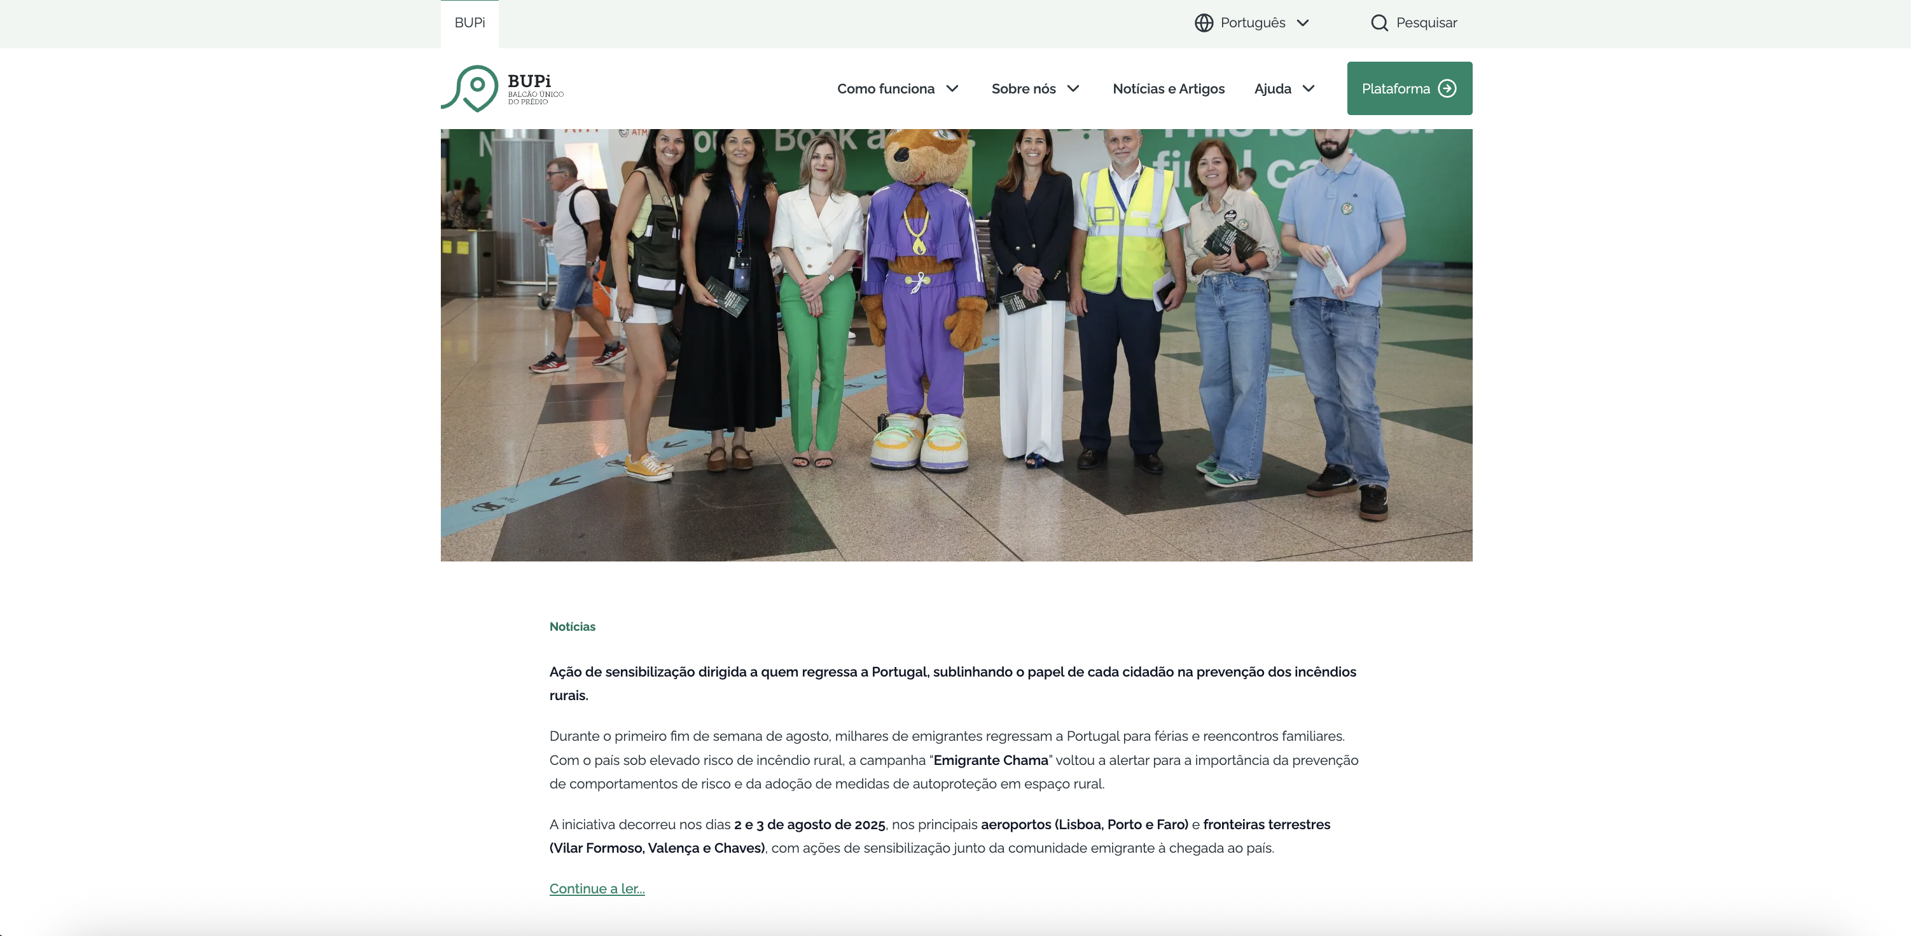

2.4
voltar à página inicial |  |  |  | 2 - USABILIDADE DO CONTEÚDO
 | S | N | NA
 | x |  |  | 2.4 O espaçamento entre linhas não é inferior a 1.5x o tamanho da letra
 |  |  |  | Para assegurar a leitura confortável de blocos de texto deve ser usado um espaçamento entre linhas de 1.5x o tamanho da letra.

 | Listagem de evidências
 |  |  |  |  | Notas: | Em todo o site, o espaçamento entre linhas é superior a 1.5x o tamanho da letra. O tamanho da letra tem 16px e o espaçamento entre elas é de 1.75
 | https://bupi.gov.pt/pt

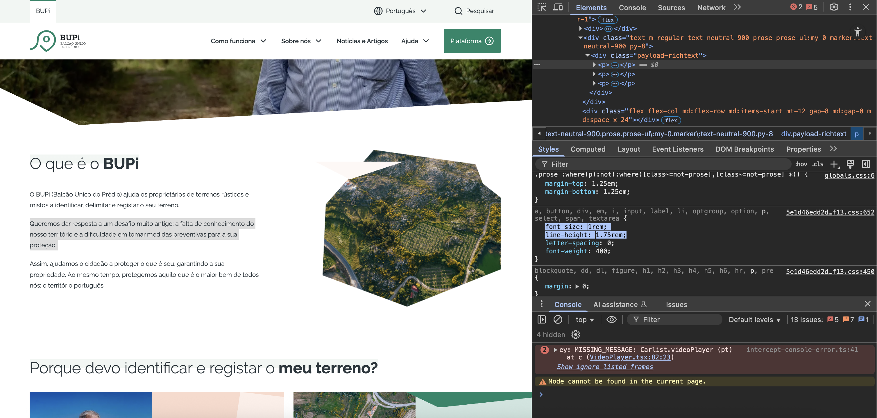

3.2
voltar à página inicial |  |  |  | 3 - ESTRUTURA DA NAVEGAÇÃO
 | S | N | NA
 | x |  |  | 3.2 A navegação principal está sempre visível e sempre no mesmo local
 |  |  |  | As opções de primeiro nível da navegação principal estão sempre visíveis e encontram-se sempre no mesmo local em todas as páginas. A posição atual do utilizador na estrutura de navegação deve ser evidenciada.

 | Listagem de evidências
 |  |  |  |  | Notas: | A navegação principal está sempre visível no topo da página e acompanha o scroll da página.

 | https://bupi.gov.pt/pt

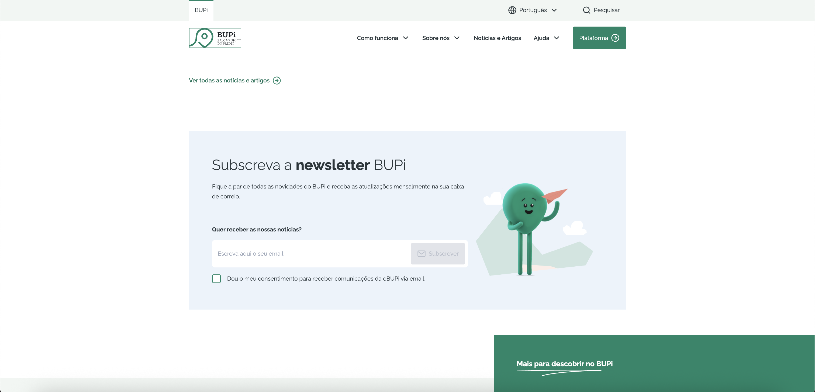

3.3
voltar à página inicial |  |  |  | 3 - ESTRUTURA DA NAVEGAÇÃO
 | S | N | NA
 | x |  |  | 3.3 As hiperligações de texto não devem ser diferenciadas apenas com base na cor
 |  |  |  | As hiperligações de texto devem apresentar um contraste mínimo de 4,5:1 com a envolvente e uma representação visual complementar à cor - idealmente as hiperligações devem apresentar-se sublinhadas. As hiperligações em texto devem apresentar-se da mesma forma em todo o sítio Web.

 | Listagem de evidências
 |  |  |  |  | Notas: | As hiperligações de texto respeitam o contraste mínimo definido e além da cor diferente têm também um sublinhado.

 | https://bupi.gov.pt/pt/guia-utilizacao-plataforma

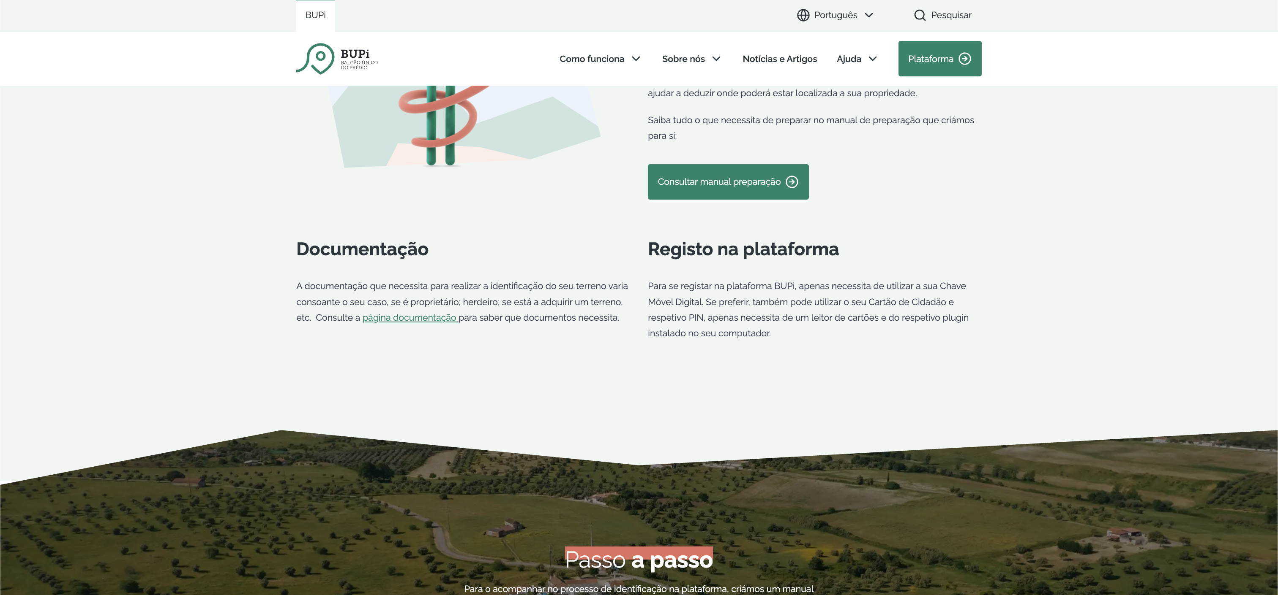

4.1
voltar à página inicial |  |  |  | 4 - ESTRUTURA DA INFORMAÇÃO
 | S | N | NA
 | x |  |  | 4.1 Os documentos longos têm um índice no topo com hiperligações internas para o mesmo
 |  |  |  | Os documentos com mais de três ecrãs de altura deverão ter a hierarquia de cabeçalhos espelhada num índice no topo da página com hiperligações internas para as respetivas secções e subsecções.

 | Listagem de evidências
 |  |  |  |  | Notas: | Documentos longos como o glossário e perguntas frequentes têm uma ferramenta com hiperligações internas para secções da mesma página.
 | https://bupi.gov.pt/pt/glossario

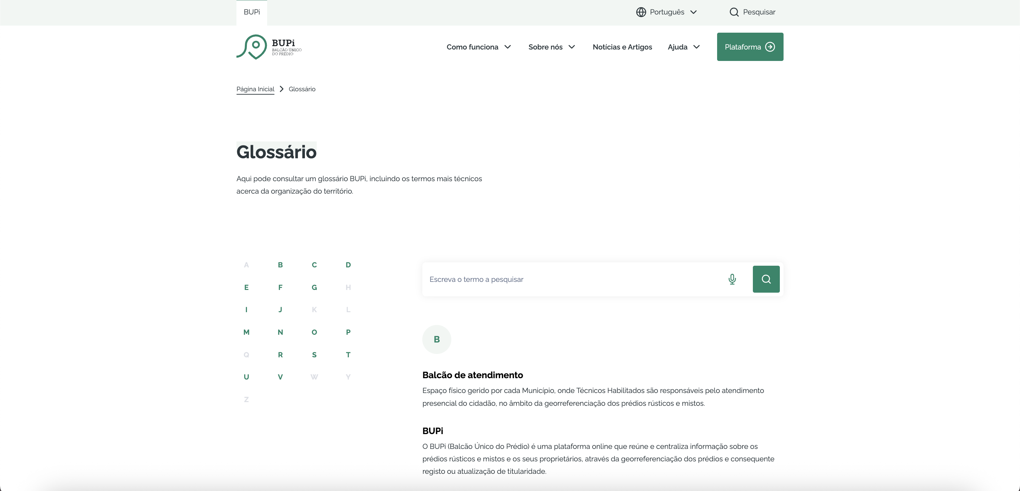

 | https://bupi.gov.pt/pt/perguntas-frequentes

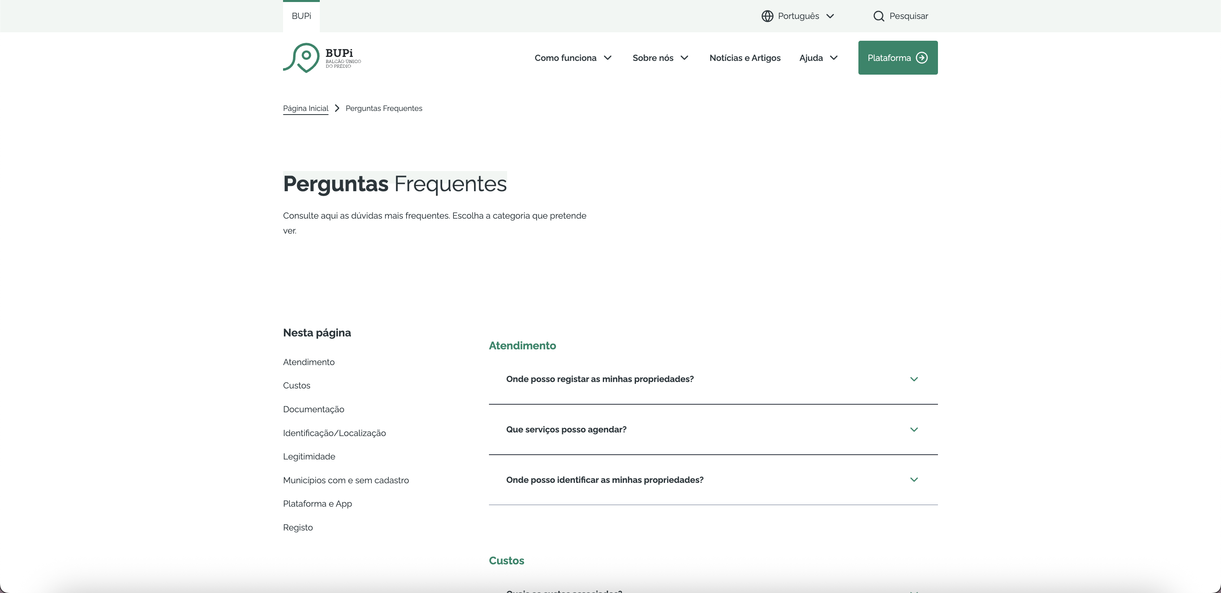

4.2
voltar à página inicial |  |  |  | 4 - ESTRUTURA DA INFORMAÇÃO
 | S | N | NA
 | x |  |  | 4.2 O layout do sítio Web é adaptável a plataformas móveis sem necessidade de efetuar varrimento horizontal
 |  |  |  | O layout do sítio Web deve ser adaptável aos tamanhos mais comuns de visualização, adaptando-se a várias larguras de ecrã sem que surjam barras de varrimento horizontais.

 | Listagem de evidências
 |  |  |  |  | Notas: | O portal adapta-se aos dispositivos desktop, tablet e mobile, sem a necessidade de criação de uma barra de scroll horizontal.

 | Desktop
 | https://bupi.gov.pt/pt

 | Tablet

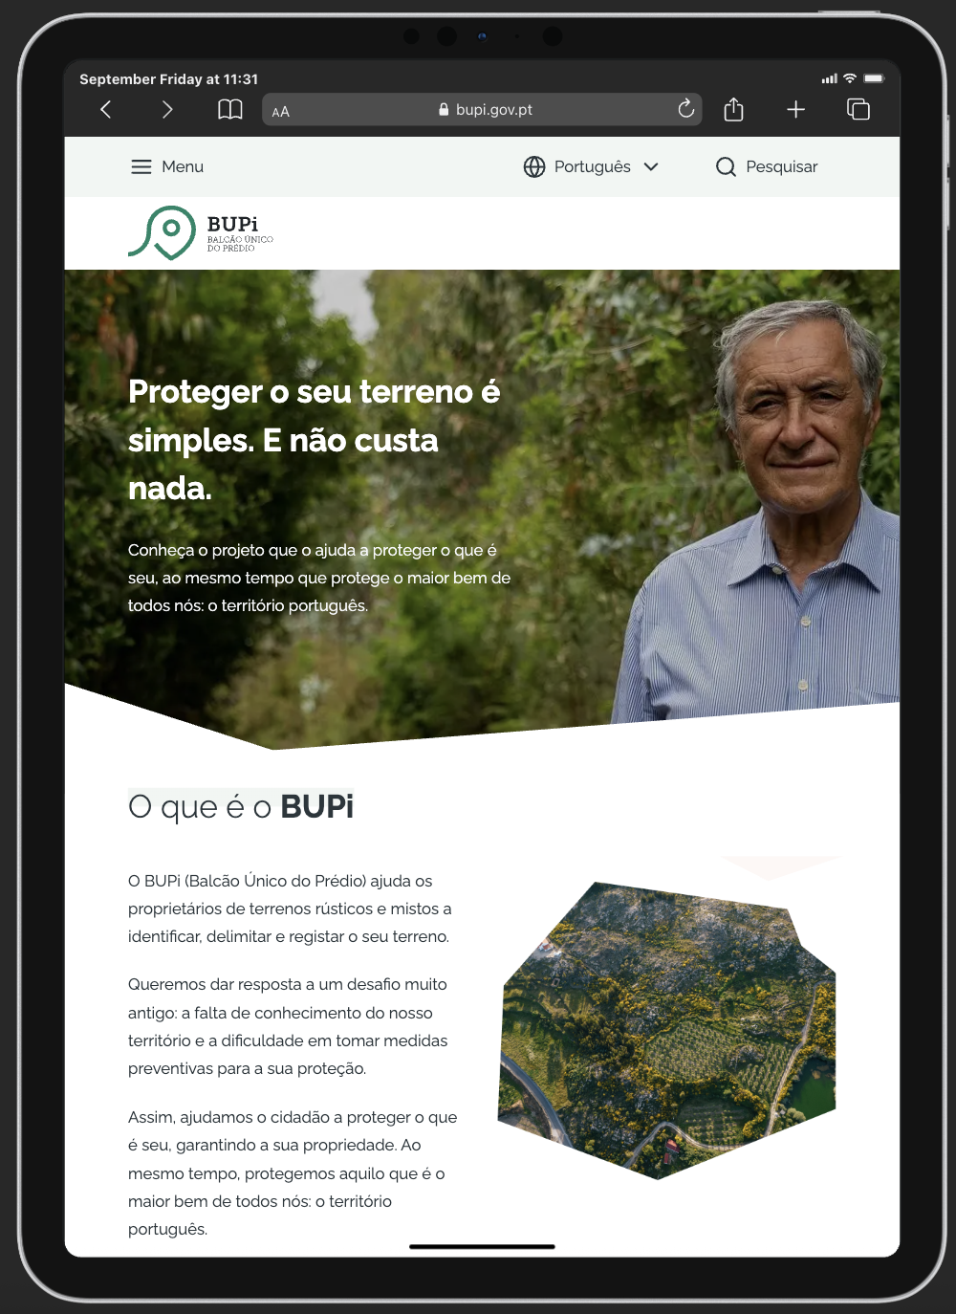

 | Mobile

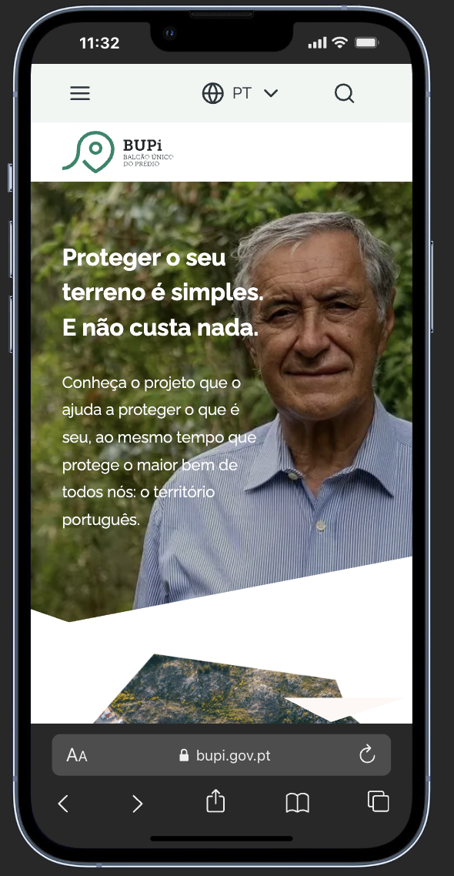

5.1
voltar à página inicial |  |  |  | 5 - ELEMENTOS INTERATIVOS
 | S | N | NA
 | x |  |  | 5.1 Não existem elementos interativos acionados apenas com a passagem do rato (hover)
 |  |  |  | Não devem existir elementos de interação, como hiperligações ou botões, que aparecem apenas quando se passa por cima com um dispositivo apontador. Este método de interação não está disponível em aparelhos com interação por toque.

 | Listagem de evidências
 |  |  |  |  | Notas: | Todos os elementos interativos estão imediatamente visíveis e disponíveis sem hover

 | https://bupi.gov.pt/pt

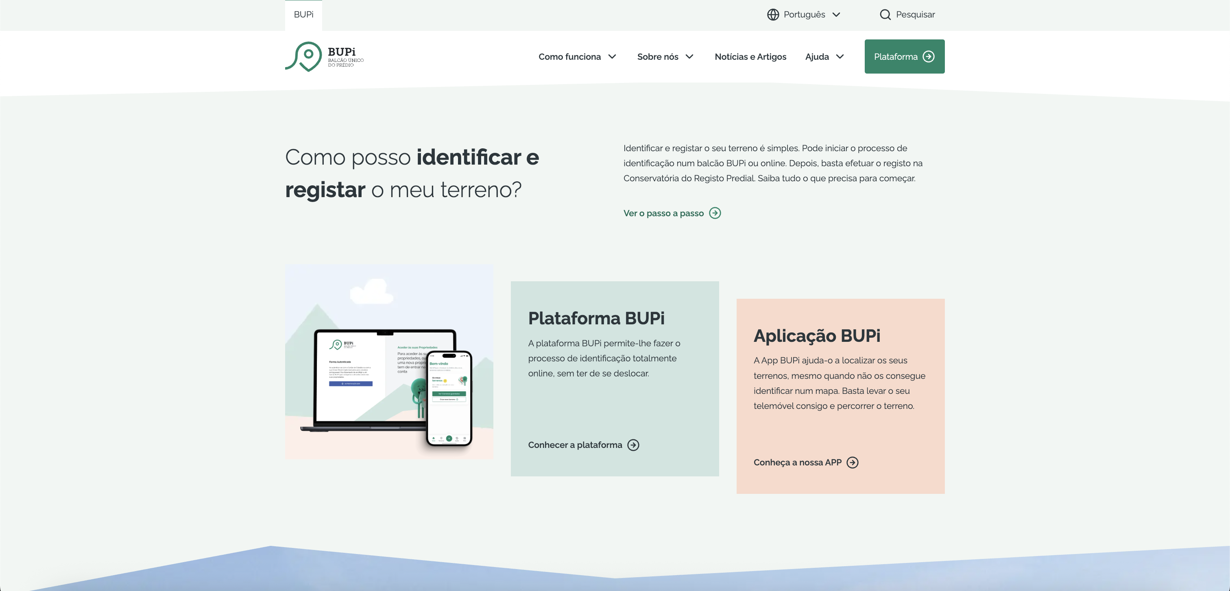

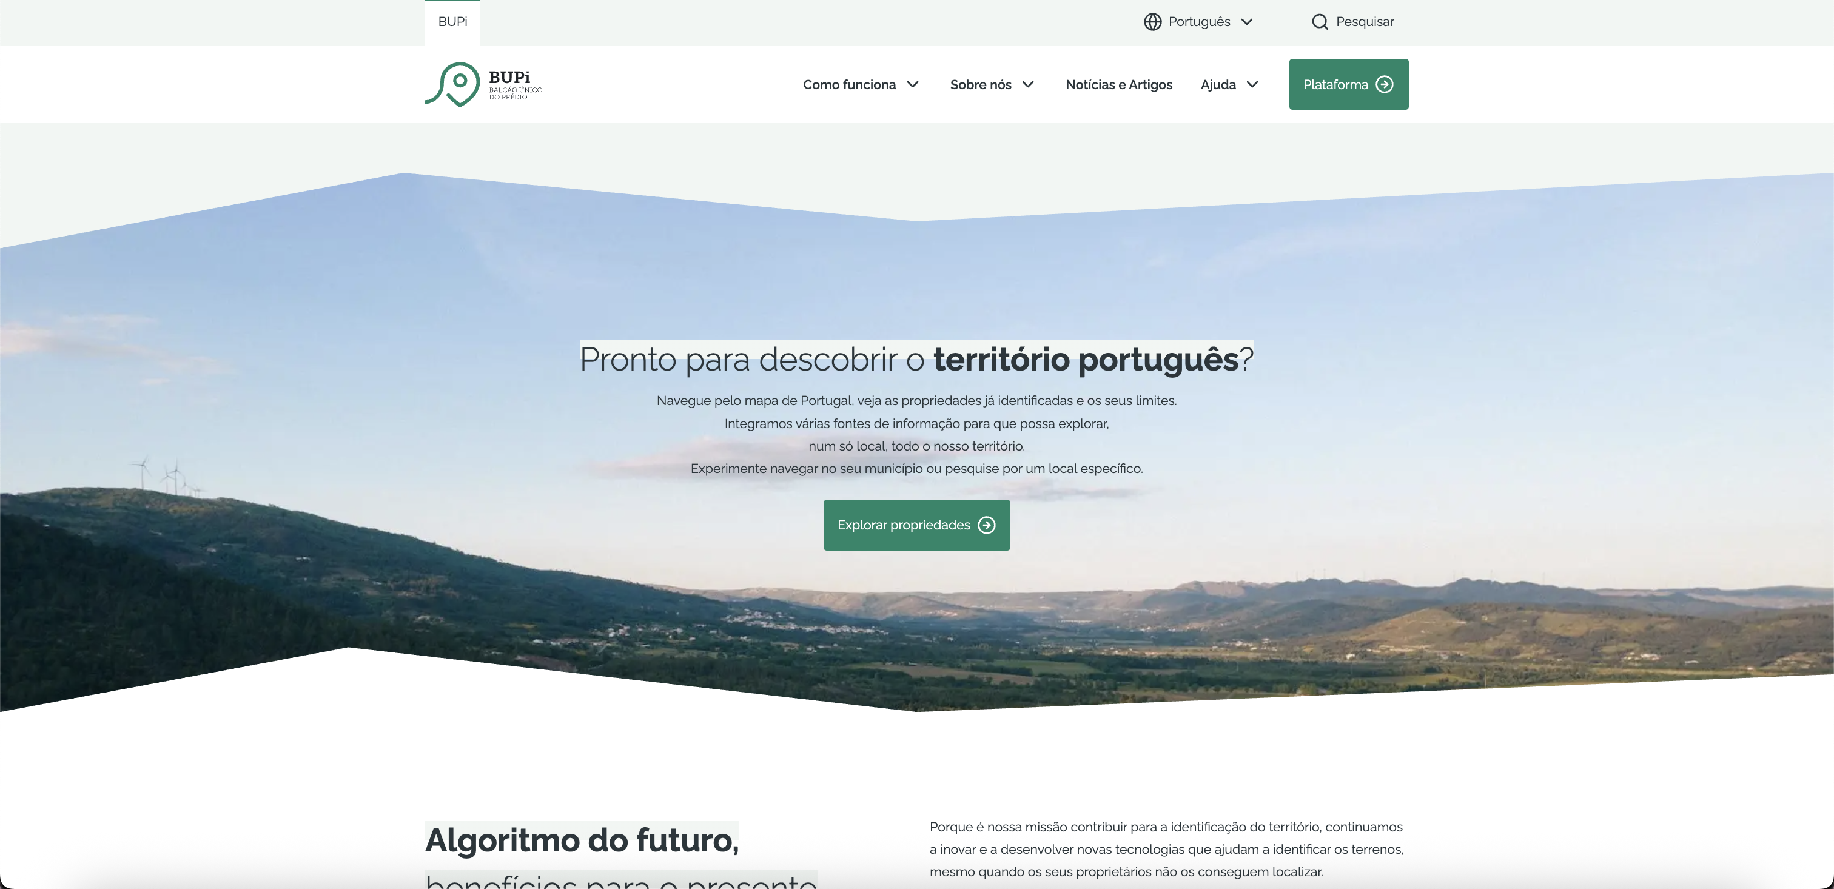

5.2
voltar à página inicial |  |  |  | 5 - ELEMENTOS INTERATIVOS
 | S | N | NA
 |  | x |  | 5.2 Os elementos interativos têm uma dimensão mínima de 44px CSS (44 pontos) (vertical e horizontal)
 |  |  |  | De forma a assegurar que todos os elementos interativos são facilmente acionáveis por qualquer tipo de dispositivo apontador ou toque, estes devem ter a dimensão mínima de 44px CSS de altura e de largura.

 | Listagem de evidências
 |  |  |  |  | Notas: | Os botões interativos não têm uma dimensão mínima de 44px por 44px.
 | https://bupi.gov.pt/pt

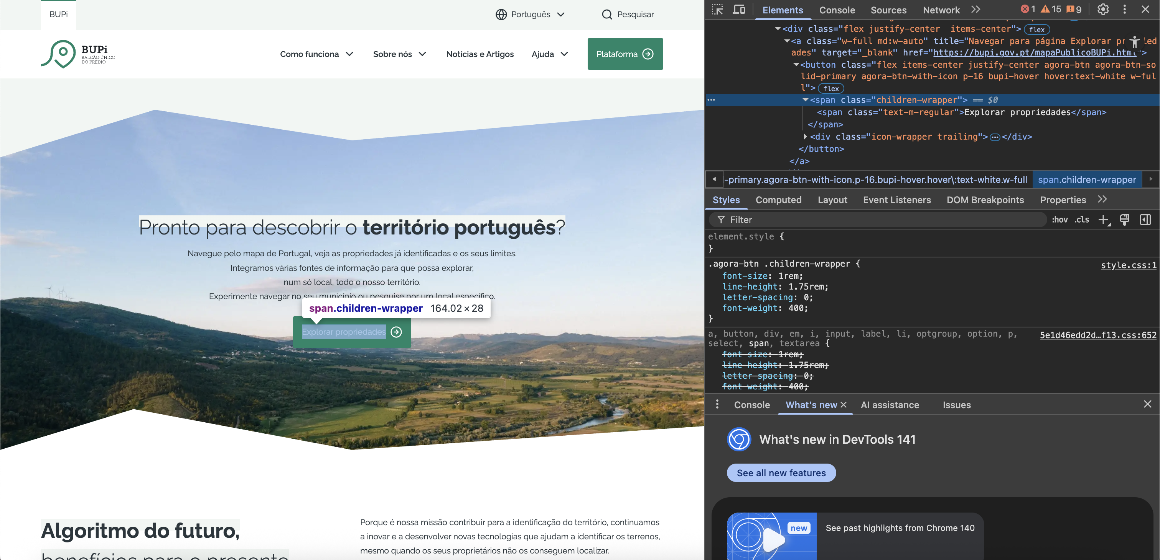

5.3
voltar à página inicial |  |  |  | 5 - ELEMENTOS INTERATIVOS
 | S | N | NA
 | x |  |  | 5.3 Há apenas um botão de ação principal por página e o mesmo encontra-se destacado
 |  |  |  | Deve existir apenas um botão de ação principal por página e o mesmo deve apresentar-se numa cor contrastante. Todos os outros botões devem ser considerados como secundários.

 | Listagem de evidências
 |  |  |  |  | Notas: | Na modal “Pesquisar”, consideram-se como botão principal a lupa (fundo verde), e o microfone como secundário.
 |  |  |  |  |  | Nas restantes páginas, o botão principal é sempre identificável pela cor e links secundários estão apenas sublinhados.
 | https://bupi.gov.pt/pt

 | https://bupi.gov.pt/pt/documentacao

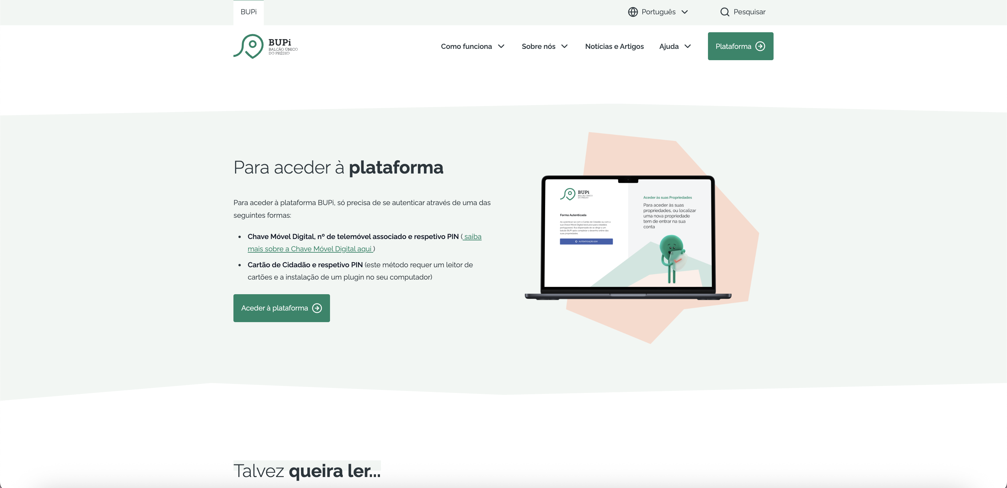

5.4
voltar à página inicial |  |  |  | 5 - ELEMENTOS INTERATIVOS
 | S | N | NA
 | x |  |  | 5.4 Elementos gráficos interativos têm de aparentar ser clicáveis
 |  |  |  | Os elementos gráficos clicáveis devem ser percecionáveis como tal, através da forma, da cor ou do aparente volume.

 | Listagem de evidências
 |  |  |  |  | Notas: | Todos os elementos interativos do portal têm dimensões bastantes consideráveis. Todas as ligações são bastante evidentes, pelo volume de click ou pela cor .

 | https://bupi.gov.pt/pt

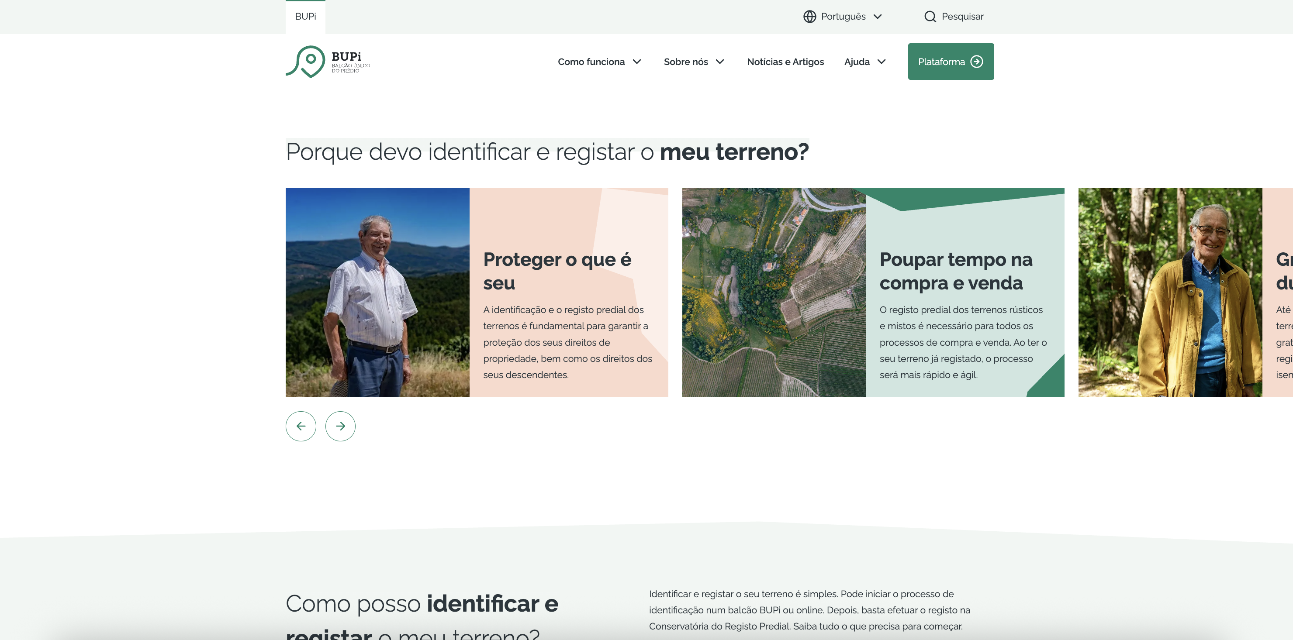

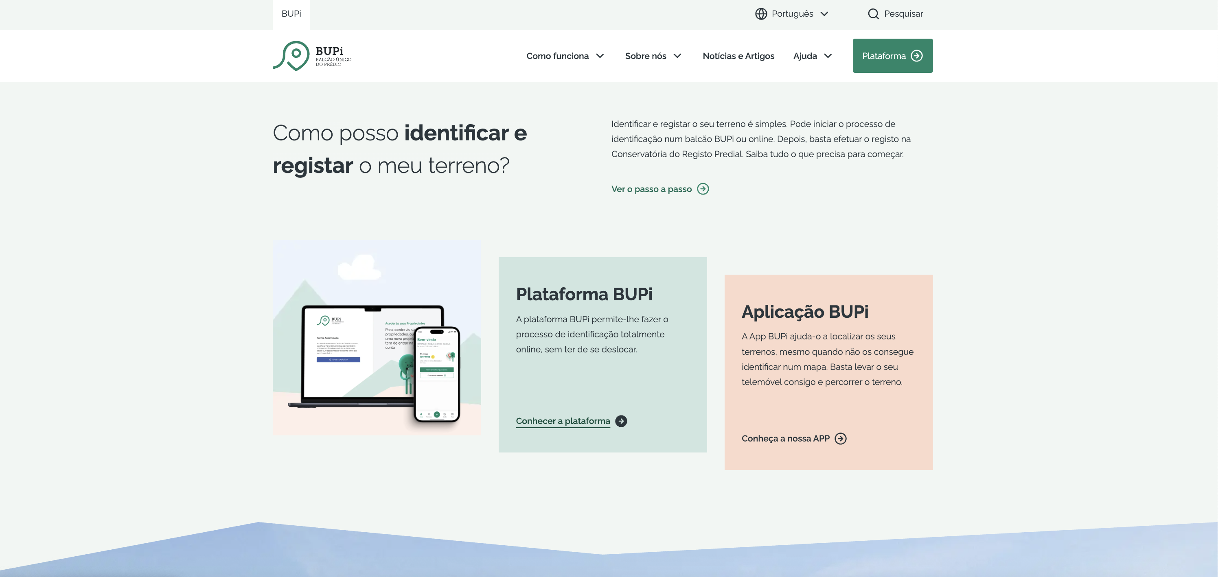

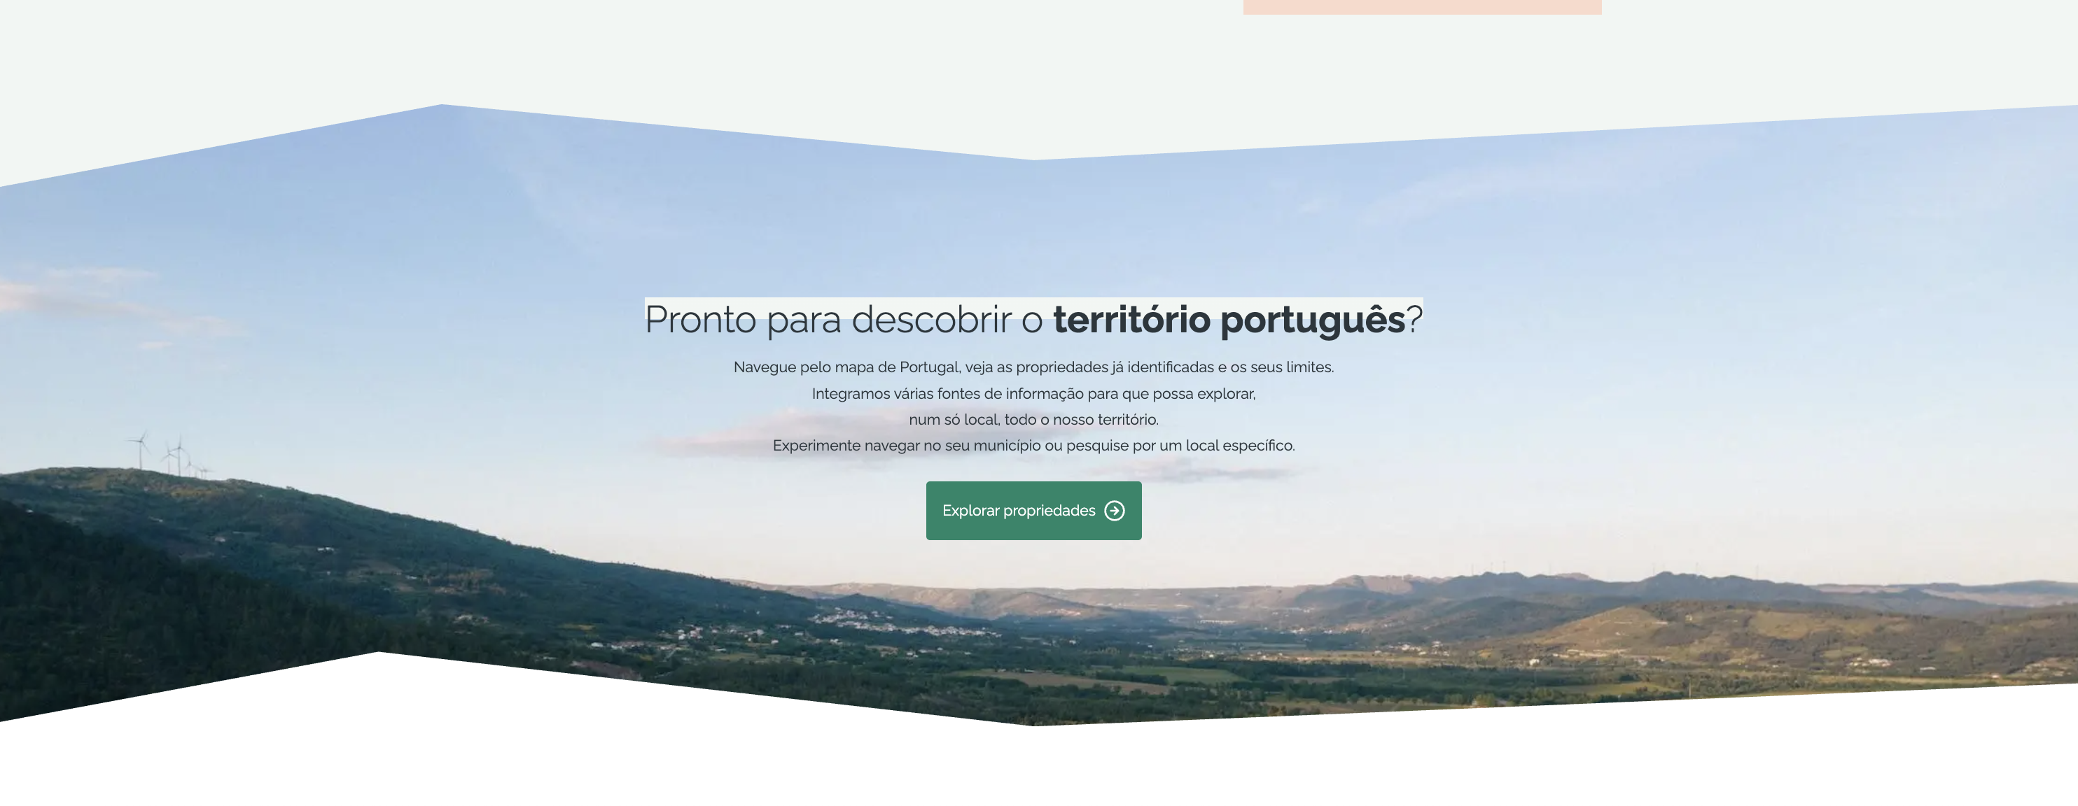

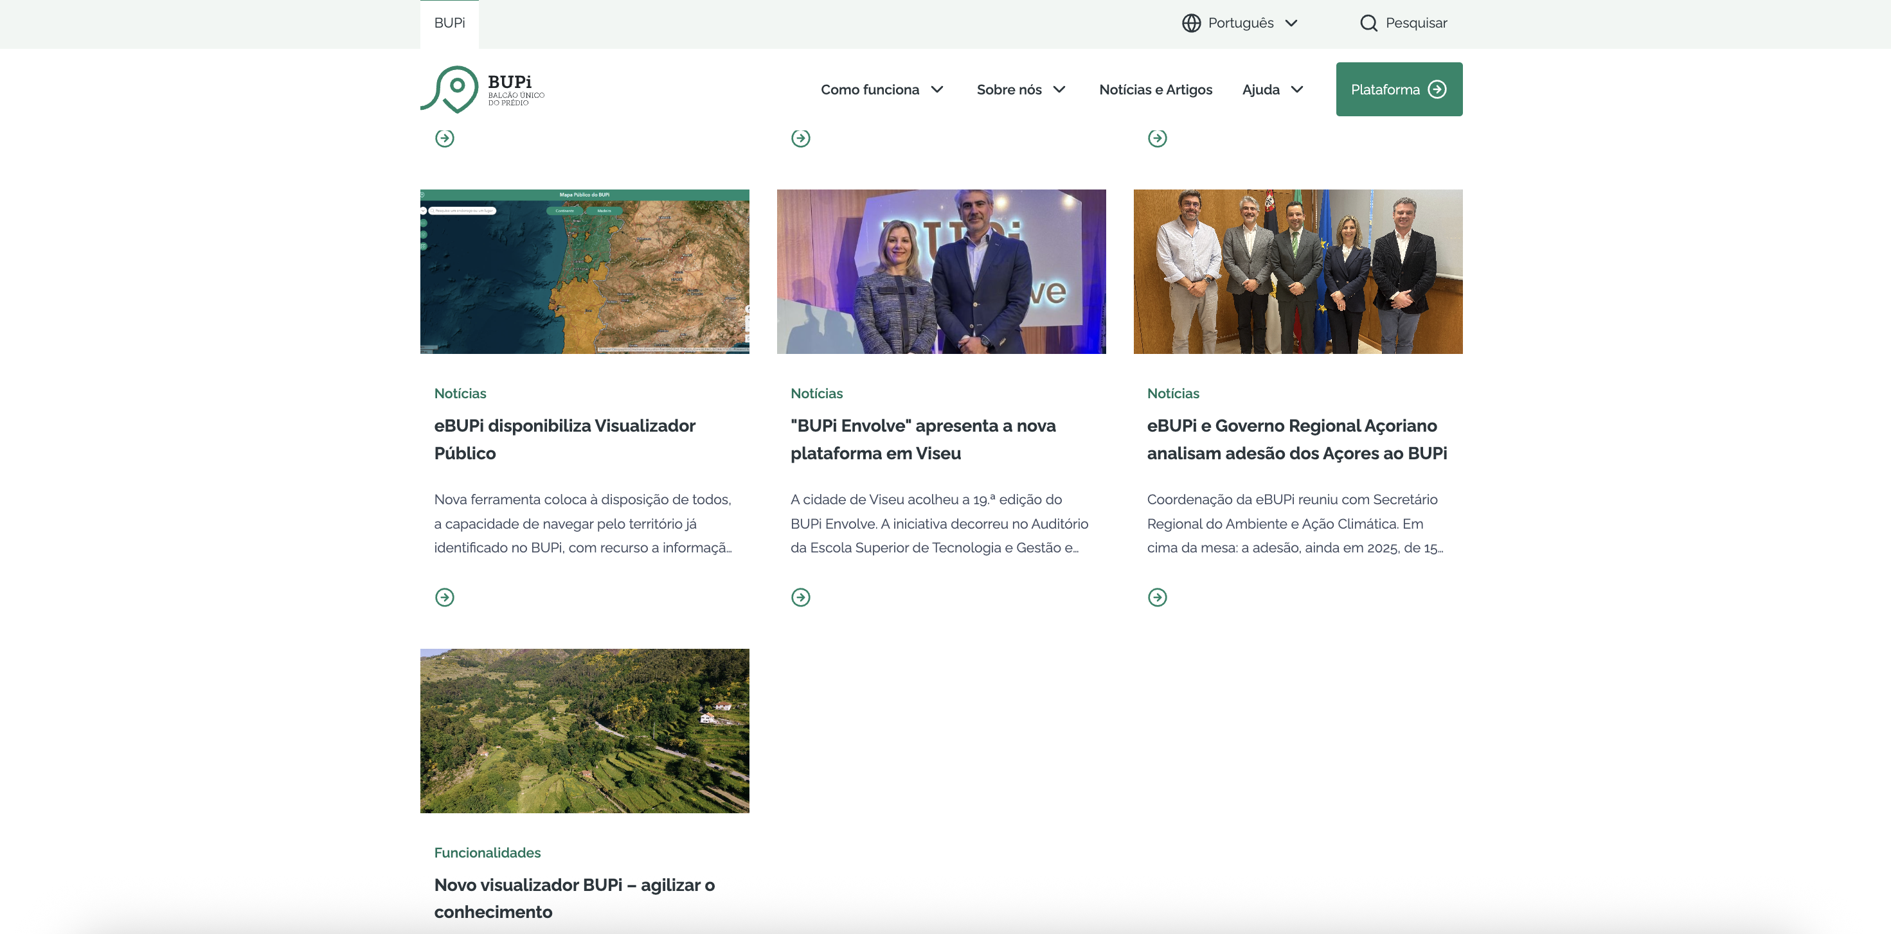

 | https://bupi.gov.pt/pt/passo-a-passo

